상품제안서
스카이 GaN 20W 고속 2포트 해외여행용 멀티충전 어댑터 | 상품코드: S38798

 |  |  |  |  |  |  | 02-713-8555 | www.synergygift.co.kr
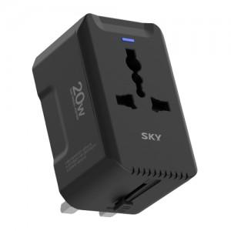

【상세/제작정보】 | <p><span style="font-size: 12pt;">- AC 출력 최대 1440W 지원, 초고속 충전&nbsp;</span></p><p><span style="font-size: 12pt;"> - 전세계 어디서나 사용 가능한 여행용 어댑터&nbsp;</span></p><p><span style="font-size: 12pt;"> - USB-PD 최대 20W 초고속 충전 지원<br> - 불연성 PC 재질, 슬라이드 잠금 버튼으로 안전사고 예방&nbsp;</span></p><p><span style="font-size: 12pt;"> - 과전압/과전류/과충전/과출력/고온으로부터 보호&nbsp;</span></p><p><span style="font-size: 12pt;"> - 유럽 CE 인증으로 안전성 검증 규격 통과</span></p>

【인쇄/포장옵션】 | 실크, 풀칼라 / 포장지포장

【공급단가】 | 수량 | 50~ | 100~ | 500~ | 1,000~ | 2,000~
*VAT별도 | 단가 | 11,700원 | 11,520원 | 11,250원 | 10,800원 | 10,350원

【상품 URL】 | https://www.synergygift.co.kr:443/src/goods_detail.php?gdno=38798

